Layout
Detailed design | System name | Project name | Function name |  | FunctionID |  | Create | Update
Screen design | Manage Student | GMO_management_Student | Add student |  | 0-0 |  | GMO ThanhND | GMO ThanhND
 |  |  | Document name | Layout |  |  | 2021-11-04 | 2021-11-04

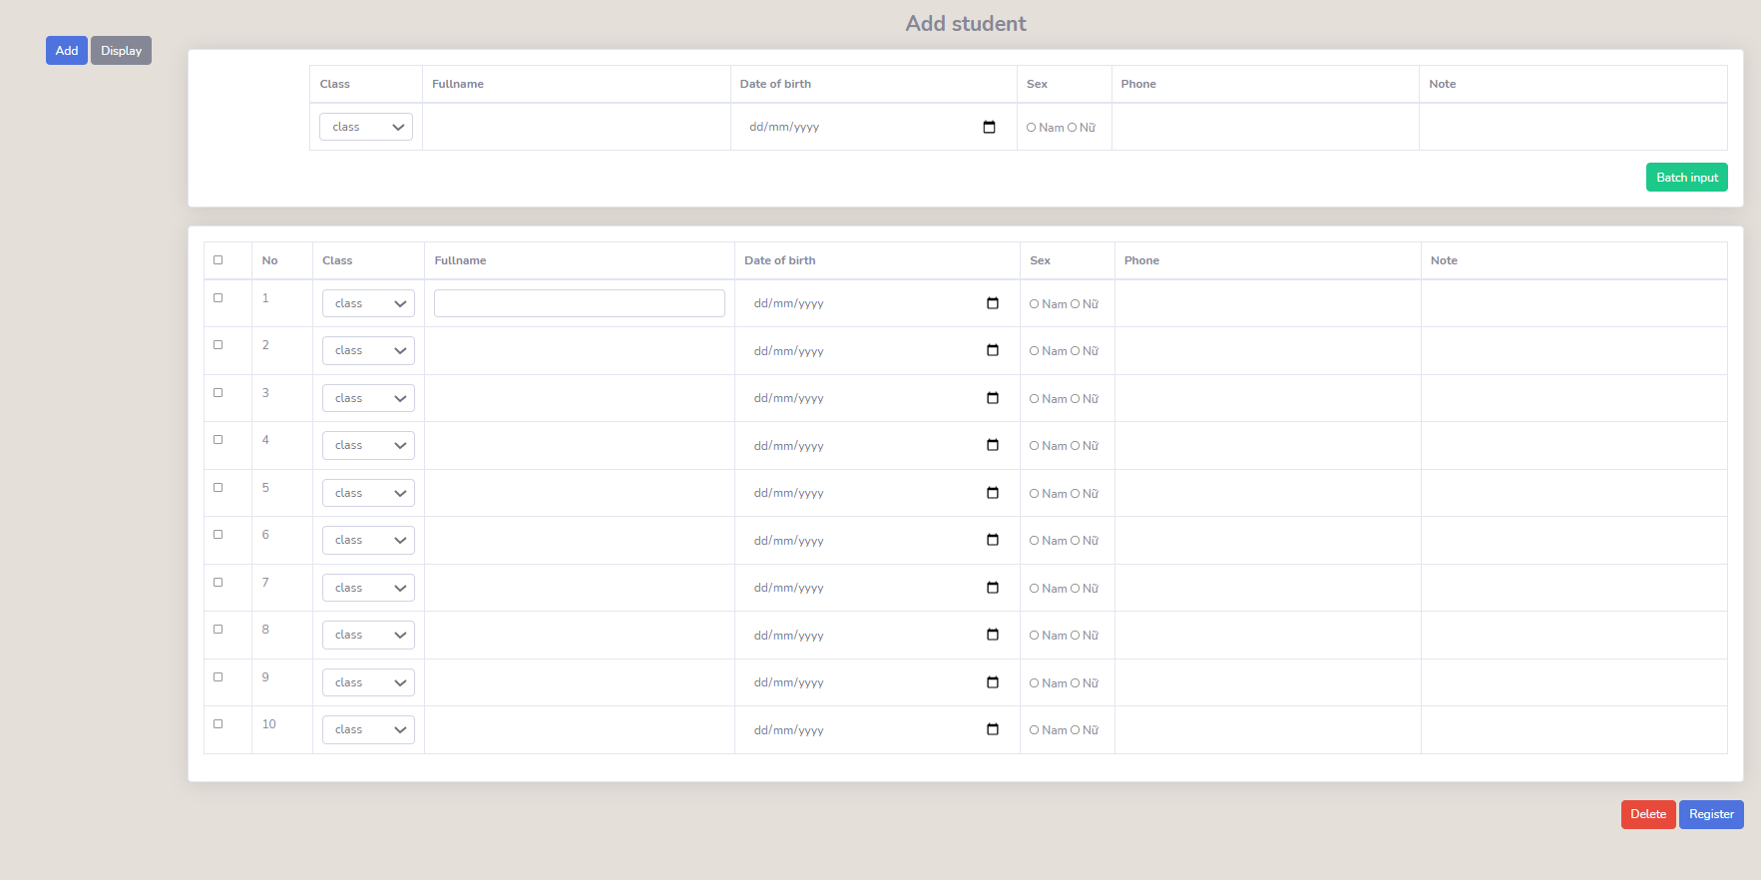
1
2
レイアウト |  |  |  |  |  | 画面概要
 |  |  |  |  |  | Nhập thông tin vào các control ở trong group 2, khi nhấn nút Batch input sẽ đưa dữ liệu vào bảng phía dưới. Khi nhấn register sẽ đưa dữ liệu vào database

3
4
5
6
7
8
E1
9
Group 2
Group 1

10
11
12
13
14
15
16
E2

E4

Group 3

17
18

E3
E5

